상품제안서
더류쉘 원형접시 8인치 1P | 상품코드: S44164

 |  |  |  |  |  |  | 02-713-8555 | www.synergygift.co.kr
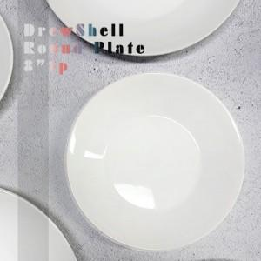

【상세/제작정보】

【인쇄/포장옵션】 | 전사1도 / 포장불가능

【공급단가】 | 수량 | 100~ | 300~ | 1,000~ | 3,000~ | 5,000~
*VAT별도 | 단가 | 8,200원 | 7,800원 | 7,500원 | 7,350원 | 7,250원

【상품 URL】 | https://synergygift.co.kr:443/src/goods_detail.php?gdno=44164

